Arkusz1
Przykład wykonywania działania dodawania przyjmująca wartości liczbowe
 |  |  |  |  |  |  |  |  | ID | Nazwa | Warunki początkowe | Opis operacji | Spodziewane rezultaty | Status | Błędy | Uwagi
 | Identyfikator | PT1
 | Nazwa testu | Funkcjonalność dodawania
 | Uwtorzył | Mariusz Grabowski
 | Data wystawienia | 2018-12-09
 | Warunki początkowe
 | Status | Niewykonany
 | Etapy
 | Nr kroku | Opis operacji | Spodziewane rezultaty
 | 1. | Wpisanie pierwszej liczby | Liczba pojawia się na ekranie
 | 2. | Wpisanie drugiej liczby | Liczba pojawia się na ekranie
 | 3. | Naciśnięcie przycisku oblicz | W polu suma pojawia się poprawny wynik

 | ID | Nazwa | Opis operacji | Spodziewane rezultaty
 | PT2 | Dodawanie wartości nieliczbowych | 1. Wpisanie pierwszej wartości nieliczbowej | W Polu suma pojwawia się komunikat "Podaj wartości liczbowe
 |  |  | 2. Wpisanie drugiej wartości nieliczbowej
 |  |  | 3. Naciśnięcie przycisku "Oblicz"
 | PT3 | Dodawanie liczb ujemnych | 1. Uzupełnienie pierwszego pola liczbą ujemną | W polu suma pojawia się prawidowy wynik
 |  |  | 2. Uzupełninie drugie pola liczbą ujemną lub dodatnią
 |  |  | 3. Naciśnięcie przycisku "Oblicz"
 | PT4 | Dodawanie liczb ujemnych | Wpisanie w pole formularza liczby ujemnej | W polu suma pojawia się prawidowy wynik

 | PT5 | Dodawanie liczb niecałkowitych | Wpisanie w pole formularza liczb niecałkowitych | W polu suma pojawia się prawidowy wynik

 | PT5 | Puste pole // null | Nieuzupełnienie pól oraz naciśnięcie przycisku oblicz | Pojawia się komunikat "uzupełnij pola"

 | Zadanie FizzBuzz
 |  |  |  |  |  | Status(zdany, niezdany, niewykonany, zblokowany)
 | ID | Nazwa | Opis operacji | Spodziewane rezultaty | Uwagi | Status
 | PT1 | Wartości całkowite | Wpisanie wartości całkowitej liczbowej z przedziału 1-1000 niepodzielnej przez 3 i 5 | Wyświetlenie podanej liczby

 | PT2 | Zakres wartości | Wpisanie lczb; 0 i 1 oraz 1000 i 1001 | Wyświetlenie się liczb z przedziałów oraz nie przyjęcie wartości z poza przedziału | Brak inforacji o oczekiwanym wyjściu

 | PT3 | Dzielenie przez 3 i niepodzielnej przez 5 | Wpisanie liczby podzielnej przez 3 | Wywietlenie Fizz

 | PT4 | Dzielenie przez 5 i niepodzielnej przez 3 | Wpisanie liczby podzielnej przez 5 | Wywietlenie Buzz

 | PT5 | Podzielnośc liczby przez 3 i 5 | Wpisanie liczby podzielnej przez 3 i 5 | Wywietlenie FizzBuzz

 | PT6 | Wartości niecałkowite | Wpisanie wartości niecałkowitych | Zastosowanie ogolnych standardów jezyka Ruby

 | PT7 | Wyjście z programu | Wpisanie "no" + enter | Wyjście z programu

 | PT8 | Wartości nieliczbowe (litery + znaki specjalne) | Wpisanie wartości nieliczbowych | ??? | Brak inforacji o oczekiwanym wyjściu

 | PT9 | Puste pole // null | Nie podanie wartości + enter | ??? | Brak inforacji o oczekiwanym wyjściu

 | Zadanie wyszukwiarka

 | ID | Nazwa | Warunki początkowe | Opis operacji | Spodziewane rezultaty | Status | Błędy | Uwagi
 | PT1 | Przycisk search wyszukiwarki | W bazie znajdują się produkty | Wpisane frazy i naciśnięcie przycisku "Search" | Pojawienie się listy wyszukiwanych produktów | zdane

 | PT2 | Napis „Search results for ‘...’ | W bazie znajdują się produkty | Wpisane frazy i naciśnięcie przycisku "Search" | Pojawia się napis Napis „Search results for ‘...’ | zdane

 | PT3 | Usuwanie frazy | W wyszukiwarce znajduje się fraza | Usunięcie frazy za pomocą przycisku "X" | Fraza zostaje usunięta | zablokowane

 | PT4 | Wyszukiwanie bez wpisania frazy |  | Próba wyszukania bez wpisaia frazy | Pojawienie się komunikatu "Uzupełnij pole" | zablokowane

 | PT5 | Wyświetlenie wynikow wyszukiwania |  | Wyszukanie wielu produktów w sklepie | Wyszukane produkty powinny pojawiać się w postaci tabelki z sortowanie alfabetycznym | zdane

 | PT6 | Wyszukanie produktu, któego nie ma w bazie | W bazie nie ma danego produktu | Wyszukanie produktu | ??? | zablokowane |  | Brak inforacji o oczekiwanym wyjściu

 | PT7 | Filtry cena, stan i sposób zakupy |  | Sprawdzenie czy w systeie sa 3 typy filtrów | W systemie znajdują się filtry | zdane

 | PT8 | Foltrowanie wyników |  | Wybór opcji filtrowania oraz naciśnięcie "Apply filters" | Pojawienie się listy z przefiltrowanymi wynikami | zdane

 | PT9 | Zmiana etykity |  | Wybór opcji filtrowania oraz naciśnięcie "Apply filters" | Po przefiltrowaniu etykieta na górze ekranu powinna się zmienić z „Search results for ‘...’ na ‘Filtered results for ‘...’” | zdane

 | PT10 | Filtr "Price" wartości |  | Wpisaniu w polu Price wartości liczbowych | Produkty zostały przefiltrowane | zdane

 | PT10a | Filtr "Price" |  | Wpisaniu w polu Price wartości liczbowych z poza zakresu | Produkty zostały przefiltrowane | nie zdane | Błąd -ID6

 | PT11 | Filtr "Price" wartości nie liczbowe |  | Wpisaniu w polu Price wartości nieliczbowych | Pojawienie się komunikatu | nie zdane | Bład - ID4 | Brak inforacji o treści komunikatu

 | PT12 | Filtr "Price" wartości ujemnych |  | Wpisaniu w polu Price wartości ujemne | Pojawienie się komunikatu | nie zdane | Błąd - ID2 | Brak inforacji o treści komunikatu

 | PT13 | Filtr "Price" pola min i max |  | Sprawdzenie logiki dzialania pól nim i max | W polu min nie można wpisać większej wartości niż w polu max. Pojawienie się komunikatu dla użytkownika | nie zdane | Bład - ID3 | Brak inforacji o treści komunikatu

 | PT14 | Pole "Price" format |  | Wpisanie wartości w różnych formatch | Pojawienie się komunikatu | nie zdane | Błąd - ID5 | Brak inforacji o treści komunikatu

 | PT15 | Filrt "New" , "Used" etykieta |  | Zaznaczenie filtru przez kliknięcie na etykietę | Filtr zosatł zaznaczony | zdane

 | PT16 | Filrt "New" , "Used" checkbox |  | Zaznaczenie filtru przez kliknięcie na checkox'a | Filtr zosatł zaznaczony | zdane

 | PT17 | Filrt "New" , "Used" zaznaczenie wileu checkbox'ów |  | Zaznaczenie więcej niż 1 checkox | Filtr zosatł zaznaczony | zdane

 | PT18 | Filrt "Sposób zakupu" etykieta |  | Zaznaczenie filtru przez kliknięcie na etykietę | Filtr zosatł zaznaczony | zdane

 | PT19 | Filrt "Sposób zakupu"" checkbox |  | Zaznaczenie filtru przez kliknięcie na checkox'a | Filtr zosatł zaznaczony | zdane

 | PT20 | Filrt "Sposób zakupu"" checkbox |  | Prba zaznaczenie więcej niż 1 raiobuttona | System nie umożliwia zaznaczenia więcej niż 1 radiobuttona | zdane

 | PT21 | Zgodność mkiety z systemem |  | Porównanie makiety z systemem | System jest zgodny z makietą | nie zdane | Błąd - ID1

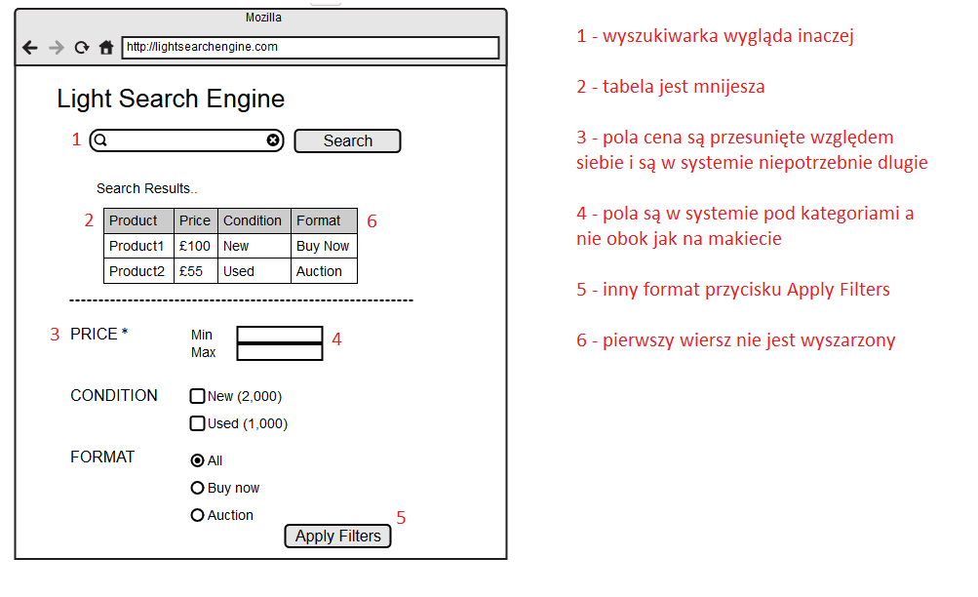
 | Opis błędu

 | ID | błąd - 1
 | Raportujący | Mariusz Grabowski
 | Nazwa | Błedy graficzne na stronie xxx
 | Priorytet | niski // ważny // bardzo ważny // krtyczny // bloker
 | Warunki początkowe
 | Opis | Rzeczywisty rezultat: 1. Brak ikony lupy w wyszukiwarce 2. Tabela jest za szeroka, kolumny powinny być węższe 3. Etykiety filtrów powinny znajdować się obok pól filtrów 4. Pola tekstowe cey są za długie oraz przesunięte względem siebie 5. Przycisk "Apply Filters" znajduje się w złym miejscu 6. Pierwszy wiersz w tabeli nie jest wyróżniony kolorem szarym Oczekiwany rezultat: System powinien wyglądać tak jak na dołączonej makiecie
 | Załącznik | Makieta.png & screen.png

 | Błedy związne z polem cena

 | ID | błąd - 2
 | Raportujący | Mariusz Grabowski
 | Nazwa | Wartości ujemne w polu "Price"
 | Priorytet | ważny
 | Warunki początkowe | Produkty zostały wyszukane, system zaprezentował tabelkę
 | Opis | Wpisaniu w polu Price wartości ujemne Rzeczywisty rezultat: 1. brak reakcji systemu Oczekiwany rezultat: 1. pojawienie się adektwatnego komunikatu
 | Załącznik

 | ID | błąd - 3
 | Raportujący | Mariusz Grabowski
 | Nazwa | Bład w logice cena min i max
 | Priorytet | bardzo ważny
 | Warunki początkowe | Produkty zostały wyszukane, system zaprezentował tabelkę
 | Opis | W polu min można wpisać wartoś większą niż wpolu max Oczekiwany rezultat: 1. pojawienie się komunikatu
 | Załącznik

 | ID | błąd - 4
 | Raportujący | Mariusz Grabowski
 | Nazwa | Wpisanie wartości nieliczbowych w polu "Price"
 | Priorytet | ważne
 | Warunki początkowe
 | Opis | W polu "Price" system przyjmuje wartości nieliczbowe Oczekiwany rezultat: 1. pojawienie się komunikatu
 | Załącznik

 | ID | błąd - 5
 | Raportujący | Mariusz Grabowski
 | Nazwa | Wpisanie wartości w różnych formatach w polu "Price"
 | Priorytet | ważne
 | Warunki początkowe
 | Opis | W polu "Price" system przyjmuje wartości w różnych formatach Oczekiwany rezultat: 1. pojawienie się komunikatu
 | Załącznik

 | ID | błąd - 6
 | Raportujący | Mariusz Grabowski
 | Nazwa | Filtr Price nie działa dla wartosci z poza zakresu cenowego produktów
 | Priorytet | bardzo ważne
 | Warunki początkowe
 | Opis | W przypadku filtrowania po innym zakresie cenowym niż cena prodkutów w bazie daych system nie zwraca wyników Oczekiwany rezultat: 1. w sytuacji gdy nie ma produktów spełaniających kryteria:pojawienie się komunikatu 2. w systuacji gdy częściowo wyniki zawiera się w zakresie, system powinien wyświetlic produkty
 | Załącznik

